RESPOSTAS
 |  | Quantidade de Respostas | 26

 |  | 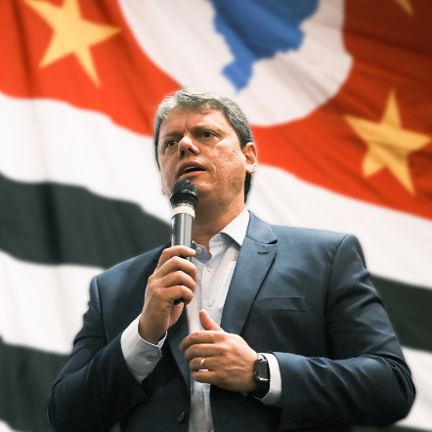

Contatos | Respostas
5511991536806 | Não dá para clicar no link
5511991536806 | Deu
5516996037435 | 🙏🙌
5511998304325 | RBS agradece o seu contato e irá atender em breve, aguarde por favor!
5518996650221 | FIGURINHA
5516992241059 | Agradeço a sua mensagem. Assim que possível responderei.Dr Marcelo Moraes.
5519982256075 | COMADERJ
5519982256075 | .Ministério São Paulo.
5519982256075 | CONVENÇÃO DE MINISTROS DAS ASSEMBLEIAS DE DEUS DO ESTADO DO RIO DE JANEIRO E OUTROS.
5519982256075 | Em que podemos ser útil
5519999332221 | O Centro de Qualidade de Vida é uma Clínica Especializada em Tratamento de Dor Crônica, nosso horário de atendimento e de segunda à sexta-feira dàs 8:00 às 19:00,
5519999332221 | caso você tenha entrado em contato e eu não te respondi prontamente, aguarde assim que possível eu te retornarei.
5519999332221 | Enquanto isso acesse nosso site www.centrodequalidadedevida e se inscreva em nosso canal no YouTube, Movimento Coluna Saudável. Agradecemos seu contato. ☺️
5512992255500 | ‎SAMPAIO PATRIOTA agradeço seu contato. Deixe sua mensagem, que te retornarei.
5512992255500 | 1
5511968317042 | Ok
5511975388218 | ‎Torres Prado Advogados agradece seu contato. Como podemos ajudar?
5511957660539 | IMAGEM
5511972105361 | IMAGEM
5511972105361 | FIGURINHA
5511947947505 | IMAGEM
5516991386940 | Sou pré candidato a deputado estadual, como faço para falar com nosso futuro governador?
5516991386940 | 1
5511947803838 | Dr.‎Moacyr Pageu agradece seu contato. Como podemos ajudar?
5511947803838 | Agradecemos sua mensagem. Não estamos disponíveis no momento, mas responderemos assim que possível.
5511959505315 | Quem é?

